K4.1 Chudoba a soc. vylúčenie
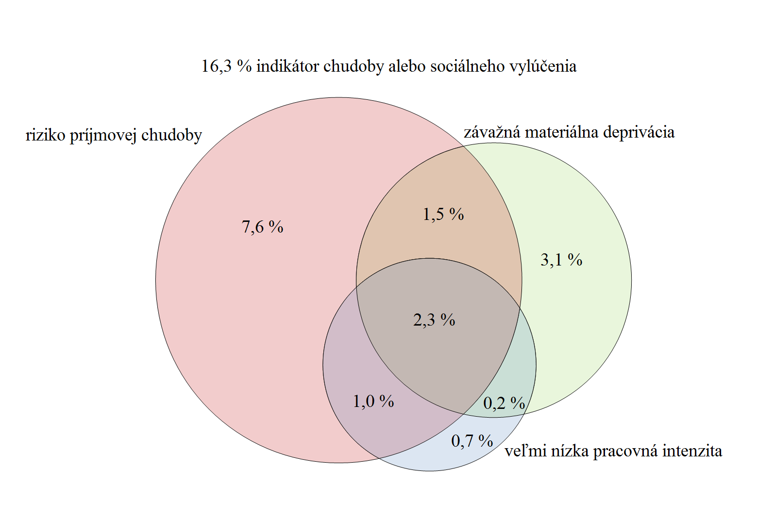
Graf 4.1 Podiel ľudí v riziku chudoby alebo sociálneho vylúčenia, EU SILC 2017

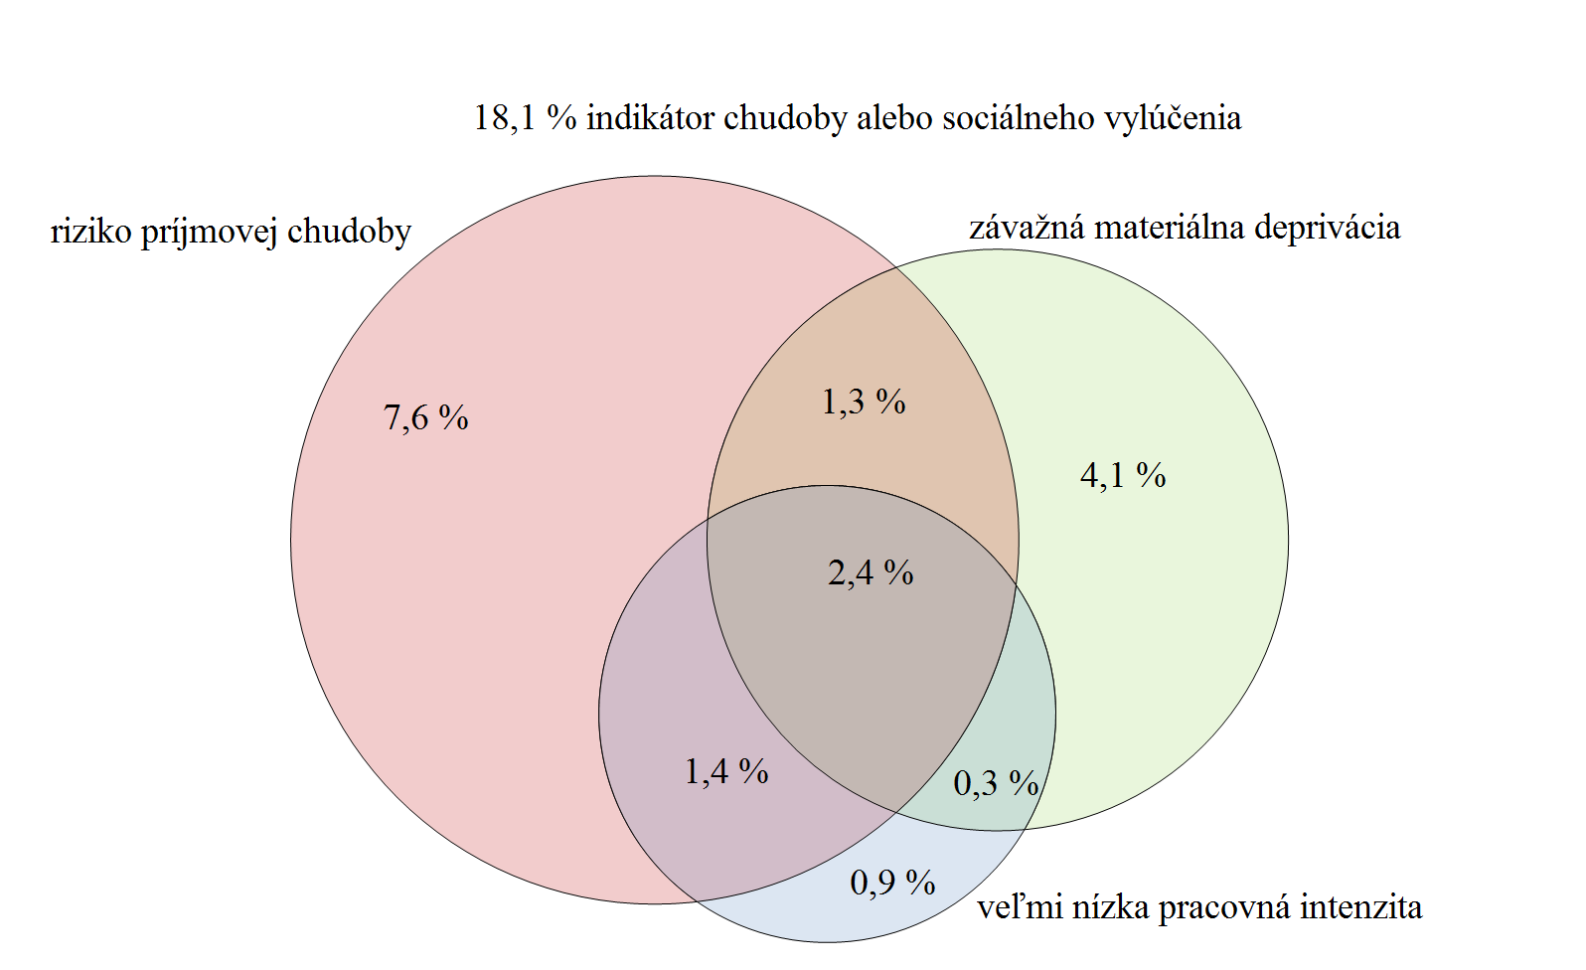

Zdroj: ŠÚ SR, EU SILC 2017, UDB

Tabuľka 4.1 Vývoj jednotlivých indikátorov tvoriacich zoskupenie indikátorov, ako aj samotnej miery rizika chudoby alebo sociálneho vylúčenia v %
 | EU SILC 2008 | EU SILC 2009 | EU SILC 2010 | EU SILC 2011 | EU SILC 2012 | EU SILC 2013 | EU SILC 2014 | EU SILC 2015 | EU SILC 2016 | EU SILC 2017
Miera rizika chudoby | 10.9 | 11 | 12 | 13 | 13.2 | 12.8 | 12.6 | 12.3 | 12.7 | 12.4
Závažná materiálna deprivácia | 11.8 | 11.1 | 11.4 | 10.6 | 10.5 | 10.2 | 9.9 | 9 | 8.2 | 7
Veľmi nízka intenzita práce | 5.2 | 5.6 | 7.9 | 7.7 | 7.2 | 7.6 | 7.1 | 7.1 | 6.5 | 5.4
Miera rizika chudoby alebo sociálneho vylúčenia | 20.6 | 19.6 | 20.6 | 20.6 | 20.5 | 19.8 | 18.4 | 18.4 | 18.1 | 16.3
Zdroj: ŠÚ SR

Graf 4.2 Miera rizika chudoby v jednotlivých štátoch EÚ, EU SILC 2017
 |  |  |  |  | Krajina | Česká republika | Fínsko | Dánsko | Slovensko | Holandsko | Francúzsko | Slovinsko | Maďarsko | Rakúsko | Poľsko | Írsko | Cyprus | Švédsko | Belgicko | Nemecko | Malta | EU28 | Spojené kráľovstvo Veľkej Británie a Severného Írska | Portugalsko | Luxembursko | Chorvátsko | Grécko | Taliansko | Estónsko | Španielsko | Lotyšsko | Litva | Bulharsko | Rumunsko
 |  |  |  |  | Skratka | CZ | FI | DK | SK | NL | FR | SI | HU | AT | PL | IE | CY | SE | BE | DE | MT | EU28 | UK | PT | LU | HR | EL | IT | EE | ES | LV | LT | BG | RO
 |  |  |  |  | rok 2017 | 9.1 | 11.5 | 12.4 | 12.4 | 13.2 | 13.3 | 13.3 | 13.4 | 14.4 | 15 | 15.6 | 15.7 | 15.8 | 15.9 | 16.1 | 16.8 | 16.9 | 17 | 18.3 | 18.7 | 20 | 20.2 | 20.3 | 21 | 21.6 | 22.1 | 22.9 | 23.4 | 23.6

Zdroj: Eurostat

Graf 4.3 Vývoj miery rizika chudoby na Slovensku (2005 – 2017)

 |  |  |  |  |  | EU SILC 2005 | EU SILC 2006 | EU SILC 2007 | EU SILC 2008 | EU SILC 2009 | EU SILC 2010 | EU SILC 2011 | EU SILC 2012 | EU SILC 2013 | EU SILC 2014 | EU SILC 2015 | EU SILC 2016 | EU SILC 2017
 |  |  |  |  | celkom | 13.3 | 11.6 | 10.5 | 10.9 | 11 | 12 | 13 | 13.2 | 12.8 | 12.6 | 12.3 | 12.7 | 12.4
 |  |  |  |  | muži | 13.2 | 11.8 | 9.8 | 10.1 | 10.1 | 11.7 | 12.8 | 13.2 | 12.8 | 12.7 | 12.1 | 12.7 | 12.4
 |  |  |  |  | ženy | 13.5 | 11.5 | 11.2 | 11.5 | 11.8 | 12.2 | 13.1 | 13.3 | 12.9 | 12.6 | 12.4 | 12.8 | 12.3

Zdroj: ŠÚ SR, EU SILC 2005 – 2017, UDB

Tabuľka 4.2 Vývoj hranice rizika chudoby – domácnosť jednotlivca
 | EU SILC 2005 | EU SILC 2006 | EU SILC 2007 | EU SILC 2008 | EU SILC 2009 | EU SILC 2010 | EU SILC 2011 | EU SILC 2012 | EU SILC 2013 | EU SILC 2014 | EU SILC 2015 | EU SILC 2016 | EU SILC 2017
rok v € | 2 256 | 2 547 | 2 945 | 3 223 | 3 403 | 3 670 | 3 784 | 4 156 | 4 042 | 4 086 | 4 158 | 4 171 | 4,310
mesiac v € | 188 | 212 | 245 | 269 | 284 | 306 | 315 | 346 | 337 | 341 | 347 | 348 | 359
Zdroj: Eurostat/ŠÚ SR

Graf 4.4 Vývoj miery rizika chudoby zakotvenej v čase (2008)
 |  |  |  | Miera rizika chudoby zakotvená v čase (2008)
 |  |  |  | Rok | 2008 | 2009 | 2010 | 2011 | 2012 | 2013 | 2014 | 2015 | 2016 | 2017
 |  |  |  | Hodnota | 10.9 | 7.8 | 7.3 | 7 | 6 | 7.4 | 8.1 | 7.6 | 7.3 | 6.6

Zdroj: Eurostat
Zdroj: Eurostat

Graf 4.5 Miera rizika chudoby podľa vekovej štruktúry (2017)

 |  |  |  |  |  | Celkom | 0-5 roční | 6-11 roční | 12-17 roční | 0-17 roční | 18-24 roční | 25-54 roční | 55-64 roční | 18-64 roční | 65+ roční
 |  |  |  |  | Celkom | 12.4 | 16.9 | 20.5 | 21.9 | 19.9 | 14.5 | 11.5 | 9.4 | 11.5 | 6.9
 |  |  |  |  | muž | 12.4 | 16.5 | 23.1 | 20.7 | 20.4 | 12.6 | 11.4 | 11.4 | 10.5 | 4.9
 |  |  |  |  | ženy | 12.3 | 17.2 | 17.7 | 23.2 | 19.4 | 16.5 | 11.6 | 11.7 | 8.4 | 8.3

Zdroj: ŠÚ SR, EU SILC 2017, UDB

Graf 4.6 Porovnanie miery rizika chudoby podľa typu domácnosti (2016 a 2017)
 |  |  |  |  |  | 2016 | 2017
 |  |  |  |  | dvaja dospelí, najmenej jeden starší ako 65 rokov | 2.5 | 4
 |  |  |  |  | domácnosti bez závislých detí | 7.2 | 7.6
 |  |  |  |  | dvaja dospelí, obaja mladší ako 65 rokov | 8.1 | 7.2
 |  |  |  |  | jednotlivec starší ako 65 rokov | 9 | 11.9
 |  |  |  |  | dvaja dospelí s jedným závislým dieťaťom | 10.5 | 9.8
 |  |  |  |  | dvaja dospelí s dvomi závislými dieťmi | 14.8 | 14.7
 |  |  |  |  | jednotlivec | 15.5 | 18.2
 |  |  |  |  | traja a viac dospelí so závislými deťmi | 15.7 | 13.6
 |  |  |  |  | domácnosti so závislými deťmi | 17.2 | 16.2
 |  |  |  |  | jednotlivec mladší ako 65 rokov | 22.7 | 25.8
 |  |  |  |  | jednotlivec s najmenej jedným dieťaťom | 33.6 | 37.3
 |  |  |  |  | dvaja dospelí s tromi a viac závislými deťmi | 34.8 | 35.4

Zdroj: Eurostat, ŠÚ SR, EU SILC 2016 a 2017, UDB

Graf 4.7 Položky materiálnej deprivácie za vybrané obdobie (% populácie SR)
 |  |  |  |  |  | Dovolenka | Výdavky | Jedlo | Nedoplatky | Teplo | Auto | Telefon | Práčka | TV
 |  |  |  |  | 2017 | 42.3 | 34.6 | 14.8 | 7.4 | 4.3 | 11 | 0.4 | 0.7 | 0.3
 |  |  |  |  | 2007 | 54 | 43.3 | 32.1 | 7.6 | 4.6 | 24 | 1.5 | 0.8 | 0.7
 |  |  |  |  | 2012 | 50.2 | 36.1 | 23.3 | 8.3 | 5.5 | 15.6 | 0.8 | 0.7 | 0.6

Zdroj: EU SILC 2007, 2012, 2017, Eurostat

Príloha ku kapitole 4
Tabuľka 1 Zoznam vybraných indikátorov sociálnej inklúzie (2015 – 2017)
 | 2015 |  |  | 2016 |  |  | 2017 |  |  | Rozdiel
 | Spolu | Muži | Ženy | Spolu | Muži | Ženy | Spolu | Muži | Ženy | Spolu | Muži | Ženy
Primárne indikátory
Miera rizika chudoby alebo sociálneho vylúčenia (celá populácia) | 18.4 | 18.1 | 18.6 | 18.1 | 18.1 | 18.2 | 16.3 | 16.3 | 16.2 | -1.8 | -1.8 | -2
Vplyv sociálnych transférov na zníženie rizika chudoby (s výnimkou dôchodkov) | 35.3 | 35.3 | 35.8 | 31 | 29.8 | 31.6 | 29.1 | 29.1 | 29.7 | -1.8 | -0.7 | -1.8
Vplyv sociálnych transférov na zníženie rizika chudoby (vrátane dôchodkov) | 67.7 | 65.9 | 69.5 | 66.5 | 63.9 | 68.4 | 66.8 | 64.9 | 68.9 | 0.4 | 1 | 0.5
Miera rizika chudoby podľa pohľavia (celá populácia) | 12.3 | 12.1 | 12.4 | 12.7 | 12.7 | 12.8 | 12.4 | 12.4 | 12.3 | -0.3 | -0.3 | -0.5
Miera rizika chudoby (0-5 roční) | 16.3 | 12.3 | 20.2 | 19.4 | 18.1 | 20.6 | 16.9 | 16.5 | 17.2 | -2.5 | -1.6 | -3.4
Miera rizika chudoby (6-11 roční) | 23 | 23 | 23.1 | 22.7 | 22.4 | 23 | 20.5 | 23.1 | 17.7 | -2.2 | 0.7 | -5.3
Miera rizika chudoby (12-17 roční) | 20.5 | 18.1 | 22.9 | 20.2 | 19.6 | 20.9 | 21.9 | 20.7 | 23.2 | 1.7 | 1.1 | 2.3
Miera rizika chudoby podľa pohľavia (0-17) | 20.1 | 18.1 | 22.1 | 20.8 | 20.2 | 21.5 | 19.9 | 20.4 | 19.4 | -0.9 | 0.2 | -2.1
Miera rizika chudoby podľa pohľavia (18-24) | 12.8 | 12 | 13.6 | 14.8 | 11.2 | 18.5 | 14.5 | 12.6 | 16.5 | -0.3 | 1.4 | -2
Miera rizika chudoby podľa pohľavia (25-54) | 11.7 | 11.9 | 11.5 | 12.2 | 12.5 | 11.9 | 11.5 | 11.4 | 11.7 | -0.7 | -1.1 | -0.2
Miera rizika chudoby podľa pohľavia (55-64) | 10.2 | 11.6 | 8.9 | 9.5 | 10.5 | 8.6 | 9.4 | 10.5 | 8.4 | -0.1 | 0 | -0.2
Miera rizika chudoby podľa pohľavia (18-64) | 11.6 | 11.9 | 11.3 | 12 | 12 | 12.1 | 11.5 | 11.4 | 11.6 | -0.5 | -0.6 | -0.5
Miera rizika chudoby podľa pohľavia (65+) | 5.6 | 3.4 | 7 | 5.7 | 4.3 | 6.5 | 6.9 | 4.9 | 8.3 | 1.2 | 0.6 | 1.8
Hranica rizika chudoby - domácnosť jednotlivca (€) | 4,158 |  |  | 4,171 |  |  | 4,310 |  |  | 139
Hranica rizika chudoby - domácnosť jednotlivca (PPS) | 6,132 |  |  | 6,304 |  |  | 6,551 |  |  | 247
Hranica rizika chudoby - domácnosť 2 dospelí a 2 deti (€) | 8,732 |  |  | 8,758 |  |  | 9,051 |  |  | 293
Hranica rizika chudoby - domácnosť 2 dospelí a 2 deti (PPS) | 12,877 |  |  | 13,239 |  |  | 13,758 |  |  | 519
Pretrvávajúca miera rizika chudoby (celá populácia) | 7.4 | 7.2 | 7.7 | 7.7 | 7.4 | 8 | x | x | x | 0.3 | 0.2 | 0.3
Pretrvávajúca miera rizika chudoby (0-17) | 14.6 | 13.1 | 16 | 15 | 11.6 | 18.5 | x | x | x | 0.4 | -1.5 | 2.5
Pretrvávajúca miera rizika chudoby (18-64) | 6.8 | 6.9 | 6.7 | 7.3 | 7.4 | 7.3 | x | x | x | 0.5 | 0.5 | 0.6
Pretrvávajúca miera rizika chudoby (65+) | 3.3 | 1.6 | 4.5 | 2.7 | 2.6 | 2.7 | x | x | x | -0.6 | 1 | -1.8
Relatívny prepad mediánu príjmov v riziku chudoby (celá populácia) | 28.9 | 32.6 | 25.5 | 26.1 | 27.8 | 24.3 | 26 | 28.8 | 23.9 | -0.1 | 1 | -0.4
Relatívny prepad mediánu príjmov v riziku chudoby (0-5) | 24.3 | 33.8 | 22.6 | 34.1 | 35.2 | 30.6 | 29.5 | 25.4 | 37.4 | -4.6 | -9.8 | 6.8
Relatívny prepad mediánu príjmov v riziku chudoby (6-11) | 27.2 | 22.6 | 33.8 | 26.6 | 32 | 24.7 | 31.5 | 29.5 | 33.1 | 4.9 | -2.5 | 8.4
Relatívny prepad mediánu príjmov v riziku chudoby (12-17) | 40.1 | 36 | 42.6 | 35 | 28.6 | 35.9 | 29.5 | 32.3 | 29.4 | -5.5 | 3.7 | -6.5
Relatívny prepad mediánu príjmov v riziku chudoby (0-17) | 29.9 | 27.5 | 33.3 | 31.6 | 33.1 | 30.6 | 30.3 | 28.2 | 31.5 | -1.3 | -4.9 | 0.9
Relatívny prepad mediánu príjmov v riziku chudoby (18-64) | 31.3 | 34 | 28.7 | 26.4 | 27.1 | 26.1 | 28 | 29.7 | 25 | 1.6 | 2.6 | -1.1
Relatívny prepad mediánu príjmov v riziku chudoby (65+) | 10.4 | 14,0(u) | 9.8 | 10.3 | 11,6(u) | 9.8 | 9.6 | 9,3(u) | 9.7 | -0.7 | -2.3 | -0.1
Dlhodobá miera nezamestnanosti | 7.6 | 6,9(u) | 8.3 | 5.8 | 5,5(u) | 6.2 | 5.1 | 5.2 | 4.9 | -0.7 | -0.3 | -1.3
Populácia žijúca v domácnostiach s veľmi nízkou pracovnou intenzitou (populácia 0-59) | 7.1 | 7.4 | 6.9 | 6.5 | 6.6 | 6.3 | 5.4 | 5.3 | 5.4 | -1.1 | -1.3 | -0.9
Populácia žijúca v domácnostiach s veľmi nízkou pracovnou intenzitou (0-5 roční) | 7 | 5.9 | 8.2 | 8.6 | 8 | 9.3 | 6.8 | 5.1 | 8.4 | -1.8 | -2.9 | -0.9
Populácia žijúca v domácnostiach s veľmi nízkou pracovnou intenzitou (6-11 roční) | 9.4 | 8.4 | 10.5 | 8.6 | 7.8 | 9.5 | 7.1 | 6.2 | 8 | -1.5 | -1.6 | -1.5
Populácia žijúca v domácnostiach s veľmi nízkou pracovnou intenzitou (12-17 roční) | 7.5 | 5.8 | 9.3 | 7.5 | 6.5 | 8.7 | 7.5 | 7.5 | 7.4 | 0 | 1 | -1.3
Populácia žijúca v domácnostiach s veľmi nízkou pracovnou intenzitou (0-17 roční) | 8 | 6.7 | 9.3 | 8.2 | 7.4 | 9.2 | 7.1 | 6.4 | 7.9 | -1.1 | -1 | -1.3
Populácia žijúca v domácnostiach s veľmi nízkou pracovnou intenzitou (18-59 roční) | 6.9 | 7.5 | 6.2 | 6 | 6.4 | 5.5 | 4.8 | 5 | 4.6 | -1.2 | -1.4 | -0.9
Deti žijúce v domácnostiach bez zamestnania (0-17) | 9.3 | : | : | 7.7 | : | : | 8 | : | : | 0.3 | : | :
Populácia žijúca v domácnostiach bez zamestnania (18-59) | 7.5 | 7.5 | 7.5 | 6.4 | 6.3 | 6.6 | 6.6 | 6.4 | 6.8 | 0.2 | 0.1 | 0.2
Osoby, ktoré predčasne ukončili vzdelávanie a nepokračujú v ďalšom vzdelávaní | 6.9 | 6.9 | 6.8 | 7.4 | 7.6 | 7.2 | 9.3 | 8.5 | 10.3 | 1.9 | 0.9 | 3.1
Závažná materiálna deprivácia (celá populácia) | 9 | 8.9 | 9.1 | 8.2 | 8.1 | 8.3 | 7 | 7.2 | 6.8 | -1.2 | -0.9 | -1.5
Miera materiálnej deprivácie (celá populácia) | 20.3 | 19.4 | 21.2 | 19.1 | 18.4 | 19.7 | 16.4 | 15.9 | 16.9 | -2.7 | -2.5 | -2.8
Miera materiálnej deprivácie (0-5) | 18.3 | 17.5 | 19.1 | 16.3 | 16.2 | 16.4 | 15.1 | 14.8 | 15.5 | -1.2 | -1.4 | -0.9
Miera materiálnej deprivácie (6-11) | 24.1 | 24.6 | 23.6 | 22.7 | 23 | 22.4 | 17.8 | 17.9 | 17.7 | -4.9 | -5.1 | -4.7
Miera materiálnej deprivácie (12-17) | 24.1 | 22.5 | 25.8 | 23 | 21.7 | 24.3 | 20.1 | 18.5 | 22 | -2.9 | -3.2 | -2.3
Miera materiálnej deprivácie (0-17) | 22.3 | 21.7 | 22.9 | 20.9 | 20.7 | 21.2 | 17.8 | 17.2 | 18.5 | -3.1 | -3.5 | -2.7
Miera materiálnej deprivácie (18-64) | 18.8 | 18.6 | 19.1 | 17.7 | 17.6 | 17.8 | 14.9 | 15 | 14.9 | -2.8 | -2.6 | -2.9
...
Tabuľka 3 Formy násilia identifikované u volajúcich žien*
Ekonomické násilie | 16.16 | 53
Sexuálne násilie | 4.88 | 16
Nebezpečné vyhrážanie | 25.61 | 84
Nebezpečné prenasledovanie | 3.05 | 10
Násilie po rozvode/rozchode | 4.27 | 14
Neidentifikované násilie | 7.01 | 23
Zdroj: Analýza dát vyplývajúcich z činnosti Národnej linky pre ženy zažívajúce násilie za rok 2018.
*Prítomné/identifikované násilie popisuje konkrétnu formu násilia v prípade, že volajúca jednoznačne tento druh násilia popísala. Nezistené/neidentifikované násilie popisuje prípady, kedy nebolo možné určiť, či volajúca žena danú formu násilia zažíva, alebo nie.

Graf 1 Vzťah násilnej osoby k volajúcim ženám
Manžel | 169
Partner | 52
Ex-manžel, ex-partner | 45
Nezistené | 25
Iný príbuzný | 14
Syn | 11
Iná osoba | 9
Otec | 6
Dcéra | 5

 |  |  |  |  |  |  | Vzťah násilnej osoby k volajúcim ženám - novým klientkám
 |  |  |  |  |  |  | Manžel
 |  |  |  |  |  |  | Partner
 |  |  |  |  |  |  | Ex-manžel, ex-partner
 |  |  |  |  |  |  | Nezistené
 |  |  |  |  |  |  | Iný príbuzný
 |  |  |  |  |  |  | Syn
 |  |  |  |  |  |  | Iná osoba
 |  |  |  |  |  |  | Otec
 |  |  |  |  |  |  | Dcéra

Zdroj: Interná databáza NLŽ

Rodinní známi, rodinní príslušníci | 58
Matka | 17
Dcéra | 15
Sestra | 16
Brat | 8
Syn | 8
Otec | 6
Iní príbuzní | 15
Iné pomáhajúce profesie | 7
Iné | 12
Nezistené | 5
Graf 2 Osoby blízke ženám, na ktorých je páchané násilie**
 |  |  |  |  |  |  | Vzťah volajúcej osoby k žene zažívajúcej násilie
 |  |  |  |  |  |  | Rodinní známi, rodinní príslušníci
 |  |  |  |  |  |  | Matka
 |  |  |  |  |  |  | Dcéra
 |  |  |  |  |  |  | Sestra
 |  |  |  |  |  |  | Brat
 |  |  |  |  |  |  | Syn
 |  |  |  |  |  |  | Otec
 |  |  |  |  |  |  | Iní príbuzní
 |  |  |  |  |  |  | Iné pomáhajúce profesie
 |  |  |  |  |  |  | Iné
 |  |  |  |  |  |  | Nezistené

Zdroj: Interná databáza NLŽ
**Kategóriu iných rodinných príslušníkov tvoria napríklad švagriná, babka za svoju vnučku, teta za svoju neter atď. Kategóriu iné pomáhajúce profesie tvorili profesionáli olajúci v mene svojich klientiek, ktoré zažívajú násilie, napríklad sociálni pracovníci komunitného centra, nízkoprahového zariadenia a podobne.

